2021
dalībnieka numurs | vārds, uzvārds | Ropažu pagasta 2021.gada čempionāts zolītes spēlē. |  |  |  |  |  |  |  |  |  |  |  |  |  | Rezultāti pēc 4.posma
 |  | Dzīves vieta |  | Ropaži Vēja ligzda 29.08.2021 |  | vieta posmā | Ropaži Vēja ligzda 26.09.2021 |  | vieta posmā | Ropaži Vēja ligzda 31.10.2021 |  | vieta posmā | Ropaži Vēja ligzda 28.11.2021 |  | vieta posmā | Ropaži Vēja ligzda 5.12.2021 |  | vieta posmā | punkti kop-vērtējumam | vieta
 |  |  |  | punkti | "+" |  | punkti | "+" |  | punkti | "+" |  | punkti | "+" |  | punkti | "+"
2 | Ivars Neimanis | Mālpils |  | 18 | 119 | 8 | 24 | -57 | 8 |  |  |  | 29 | 26 | 2 | 32 | 85 | 1 | 85 | 1
4 | Jānis Želvis | Ogre |  | 25 | 44 | 4 | 32 | 144 | 1 |  |  |  | 27 | 18 | 3 | 20 | -84 | 12 | 84 | 2
19 | Fidanija Dubrovska | Ķekava |  | 19 | 15 | 7 | 24 | -45 | 7 |  |  |  | 29 | 124 | 1 | 27 | 27 | 5 | 80 | 3 | 1
6 | Jānis Sprukulis | Ogre |  | 28 | 97 | 2 | 26 | -6 | 5 |  |  |  | 25 | 49 | 4 | 26 | -27 | 8 | 80 | 4 | 2
30 | Alfons Suķis | Mālpils |  | 26 | 44 | 3 |  |  |  |  |  |  | 22 | -103 | 7 | 31 | 82 | 2 | 79 | 5
12 | Ilmārs Pūliņš | Murjāņi |  | 16 | 19 | 10 | 26 | 19 | 4 |  |  |  | 20 | -28 | 8 | 28 | 50 | 3 | 74 | 6
13 | Dzidra Kiela | Murjāņi |  | 11 | 81 | 12 | 22 | -11 | 9 |  |  |  | 23 | 56 | 5 | 28 | 25 | 4 | 73 | 7
10 | Jānis Sejāns | Zaķumuiža |  | 17 | 5 | 9 | 28 | 23 | 2 |  |  |  |  |  |  | 25 | -15 | 10 | 70 | 8
21 | Zigfrīds Strazdiņš | Birzgale |  | 23 | 39 | 5 | 27 | 50 | 3 |  |  |  | 18 | -20 | 10 | 18 | -60 | 13 | 68 | 9
18 | Jānis Jēkabsons | Birzgale |  | 23 | 10 | 6 | 18 | -60 | 10 |  |  |  | 16 | -57 | 11 | 26 | -26 | 7 | 67 | 10
23 | Vladimirs Mihnovskis | Ķekava |  | 30 | 59 | 1 | 25 | -47 | 6 |  |  |  |  |  |  |  |  |  | 55 | 11
15 | Ritvars Kauss | Ķekava |  |  |  |  |  |  |  |  |  |  | 20 | -60 | 9 | 26 | 6 | 6 | 46 | 12
16 | Ivars Kairis | Krimulda |  |  |  |  |  |  |  |  |  |  |  |  |  | 25 | 0 | 9 | 25 | 13
17 | Laila Kalniņa | Rīga |  |  |  |  |  |  |  |  |  |  |  |  |  | 24 | -38 | 11 | 24 | 14
8 | Vilnis Osvalds | Ķekava |  |  |  |  |  |  |  |  |  |  | 23 | -1 | 6 |  |  |  | 23 | 15
22 | Jānis Černuss | Bajāri |  | 16 | 55 | 11 |  |  |  |  |  |  |  |  |  |  |  |  | 16 | 16
Dalībnieku skaits posmos |  |  |  | 12 |  |  | 10 |  |  |  |  |  | 11 |  |  | 13
Visiem sportisko veiksmi!
 | Tiesnesis:
 | Andrejs Ploriņš

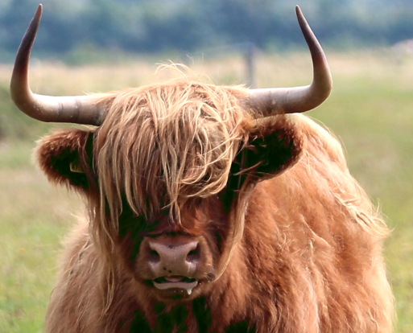
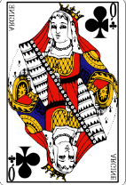

 |  |  | 12

 |  |  |  |  | 11
 |  |  |  |  | 77 | 17
 |  |  |  |  | 8.posms
 |  |  |  |  | 25
 |  |  |  |  | 20
 |  |  |  |  | 15
 |  |  |  |  | x
 |  |  |  |  | 60

